FRONTESPIZIO
Dipartimento di Ingegneria
Indirizzo Via Saragat 1 |  | ATTENZIONE: I DATI SCRITTI CON LE CASELLE DI TESTO SONO SOLO UN ESEMPIO, VEDERE IL FOGLIO APPOSITO "Informazioni per frontespizio"
Direttore prof. Marco Franchini

 |  |  |  | Organigramma del dipartimento di ingegneria

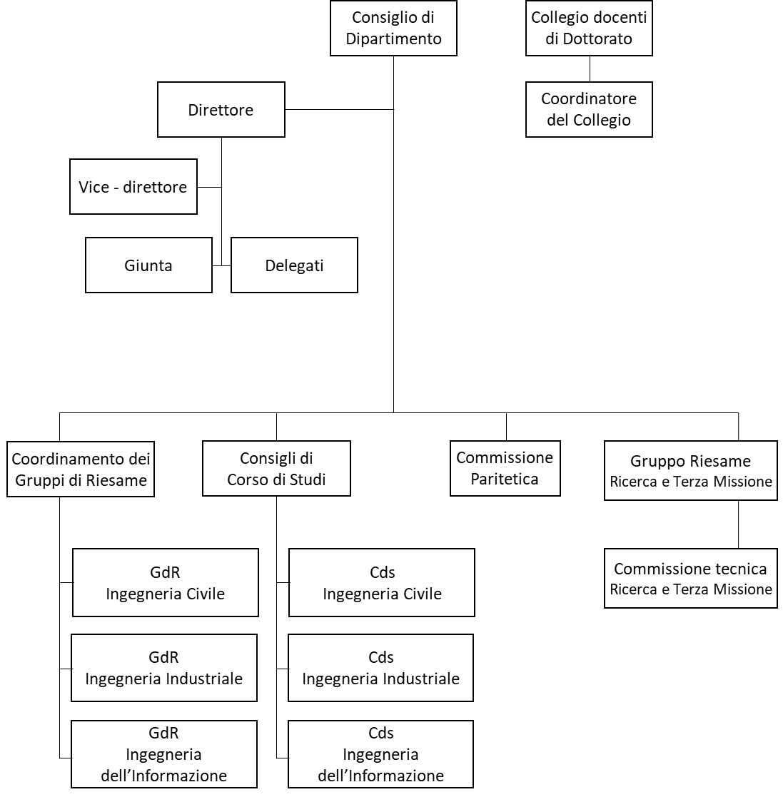

N° Invited Speaker interni ed esterni: 12
N° Corsi di Studio: 7+3 interateneo
N° Tirocini curriculari: 103
N° complessivo studenti: 1861
AMMINISTRAZIONE
N° Laboratori di ricerca: 27
N° Grandi attrezzature: 16
N° Linee di ricerca: 24
N° Pubblicazioni 2019: 394

N° acquisti: 228
N° missioni: 771

N° Eventi di Public Engagement: 85
N° Spin-Off operative: 2
N° contratti di ricerca commissionata: 22
N° corsi di formazione continua: 17

 | Personale tecnico amministrativo |  |  | Personale docente e di ricerca

 |  |  | o Direttore
o Coordinatore meta struttura DFST-INGE |  |  | o Vicedirettore
o Segretario amministrativo |  |  | o 18 ordinari
o 6 componenti amministrativi |  |  | o 24 associati
o 6 componenti tecnici di laboratorio |  |  | o 9 RTI
 |  |  | o 3 RTDb
 |  |  | o 9 RTDa
 |  |  | o 36 assegnisti
 |  |  | o 20 dottorandi (XXXV Ciclo)

